상품제안서
엔보우 카드형 3.0 USB (16GB~128GB) | 상품코드: S25383

 |  |  |  |  |  |  | 02-713-8555 | www.synergygift.co.kr
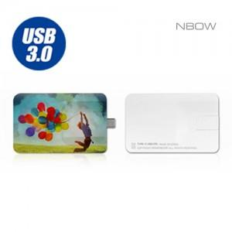

【상세/제작정보】

【인쇄/포장옵션】 | 풀칼라 / 포장지포장

【공급단가】 | 수량 | 50~ | 100~ | 500~ | 1,000~ | 3,000~
*VAT별도 | 16GB(품절) | 8,600원 | 8,450원 | 8,050원 | 7,900원 | 7,740원
 | 32GB(품절) | 9,850원 | 9,640원 | 9,200원 | 9,040원 | 8,900원
 | 64GB(품절) | 11,100원 | 10,860원 | 10,400원 | 10,150원 | 9,900원
 | 128GB(품절) | 18,600원 | 18,300원 | 17,400원 | 17,100원 | 16,700원

【상품 URL】 | https://www.synergygift.co.kr:443/src/goods_detail.php?gdno=25383

